Blad1
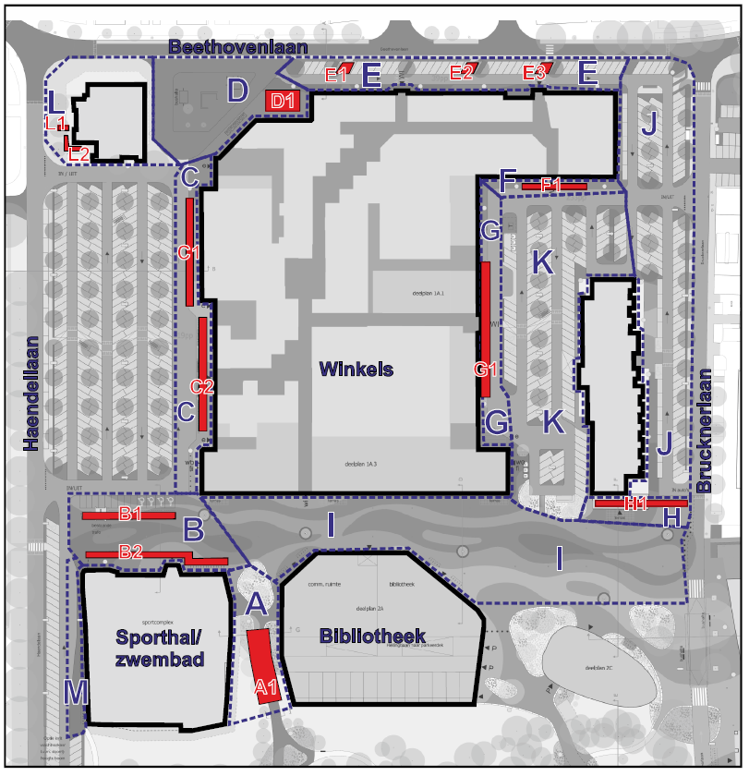
Invulwijzer bij het Prijzenblad.

De tarieven dienen in de onbeveiligde grijze vlakken worden ingevuld.

Tabel 1 zal de van toepassing zijnde tarieven doorrekenen naar het aantal opdrachten bezien over 1 jaar.

In tabel 2 zal de gemiddelde afname over een jaar uit tabel 1 overgenomen worden en weer omgerekend worden naar een totaalbedrag over een periode van 4 jaar, de totale vergelijkingsprijs.

Het prijzenblad is beveiligd tegen het overschrijven van formules. Inschrijvingen met aangepaste prijzenbladen zullen als niet bestek conform ter zijde worden gelegd en worden uitgesloten.

tabel 1
Prijzenblad Verkeerstellingen gemeente Tilburg
Nr.: | Omschrijving | eenheid | aantal (=a) | prijs per eenheid (=b) | Bedrag= (a*b)
1 | Tarief reguliere fietsstellingen, uitgaan van opgegeven telpunten | stuks | 1 |  | € -
2 | Tarief reguliere parkeertelling, elke 2 jaar | stuks | 0.5 |  | € -

3 | Tarief incidentele snelheidsmeting | aantal | 4 |  | € -
4 | Tarief incidentele parkeertelling (obv gebied Loven ca 18 ha, zie figuur 1) | aantal | 6.5 |  | € -
5 | Tarief incidentele fietsparkeertelling (obv gebied Wagnerplein ca 8 ha, zie figuur 2) | aantal | 2 |  | € -
6 | Tarief incidentele fietstelling | aantal | 13 |  | € -
7 | Tarief incidentele rotonde telling | aantal | 1 |  | € -
8 | Tarief incidentele doorsnedetelling auto | aantal | 10 |  | € -
9 | Tarief incidentele doorsnedetelling auto en fiets | aantal | 26 |  | € -
10 | Tarief incidentele kruispunttelling | aantal | 1 |  | € -
 |  |  |  |  | € -
tabel 2
A | Bedrag fietstellingen (nr. 1) |  |  |  | € -
B | Bedrag parkeertellingen (nr. 2) |  |  |  | € -
C | Totaal tarief incidentele metingen en tellingen (nr. 3-10) |  |  |  | € -
 | Jaarlijks totaalbedrag |  |  |  | € -

 | Totaalbedrag = jaarlijks totaalbedrag * 4 jaar |  |  |  | € -

Let op: | * De tarieven voor 4 en 5 zijn flexibel, zie ook PVE PA09 en PF08
 | * De overige tarieven staan vast voor de duur van de overeenkomst.

figuur 1
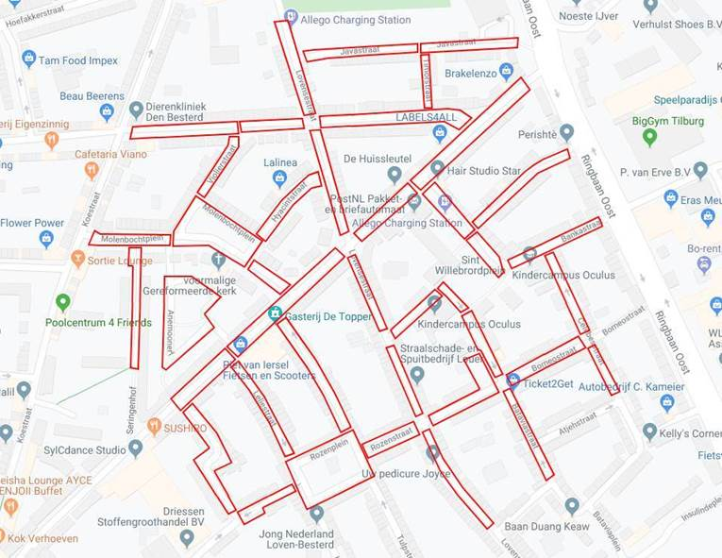

figuur 2

